表格1
平均单位领土面积的充电桩数量（个/km²）
每辆车的碳排放减少量 |  |  |  |  |  |  |  |  |  |  | 按国别的电动客车生产量
2020年我国乘用车全产业链碳排放总量 | 约6.7亿吨二氧化碳 |  |  |  |  |  |  |  |  |  | Source: IEA. Licence: CC BY 4.0
汽车使用环节碳排放占比 | 0.74 |  |  |  |  |  |  |  |  |  | This data is subject to the IEA's terms and conditions: https://www.iea.org/t_c/termsandconditions/
上游产业链制造环节碳排放占比 | 0.26 |  |  |  |  |  |  |  |  |  | 单位：百万 |  |  |  |  |  |  |  |  |  | 指的是其他地区
可减少的碳排放量 | 约4.86亿吨 |  |  |  |  |  |  |  |  |  |  | 中国纯电动 | 中国混动 | 中国总数 | 欧洲纯电动 | 欧洲混动 | 欧洲总数 | 美国纯电动 | 美国混动 | 美国总数 | 其他纯电动 | 其他混动 | 其他总数
现有新能源乘用车每年在使用环节减少的碳排放量 | 约1500万吨 |  |  |  |  |  |  |  |  |  | 2010 | 0.00157 | 0.00034 | 0.00191 | 0.00706 | 0.00006 | 0.00712 | 0.00377 | 0 | 0.00377 | 0.00448 | 0 | 0.00448
 |  |  |  |  |  |  |  |  |  |  | 2011 | 0.00632 | 0.00066 | 0.00698 | 0.01726 | 0.0005 | 0.01776 | 0.01352 | 0.00798 | 0.0215 | 0.01811 | 0.00032 | 0.01843
按国别的汽车出口量 |  |  |  |  |  |  |  |  |  |  | 2012 | 0.01596 | 0.00092 | 0.01688 | 0.03571 | 0.00979 | 0.0455 | 0.02817 | 0.04657 | 0.07474 | 0.03446 | 0.01277 | 0.04723
 | 日本汽车出口量 | 德国汽车出口量 | 中国汽车出口量 |  |  |  |  |  |  |  | 2013 | 0.03057 | 0.00165 | 0.03222 | 0.06699 | 0.03605 | 0.10304 | 0.07586 | 0.09558 | 0.17144 | 0.05191 | 0.02848 | 0.08039
2018年 | 4817500 | 2224000 | 1171096 |  |  |  |  |  |  |  | 2014 | 0.0594 | 0.02592 | 0.08532 | 0.12552 | 0.07105 | 0.19657 | 0.13928 | 0.15094 | 0.29022 | 0.08288 | 0.04813 | 0.13101
2019年 | 4820000 | 2261000 | 1243822 |  |  |  |  |  |  |  | 2015 | 0.20612 | 0.08658 | 0.2927 | 0.21018 | 0.16956 | 0.37974 | 0.21033 | 0.19377 | 0.4041 | 0.10159 | 0.06683 | 0.16842
2020年 | 3740800 | 2117000 | 1084615 |  |  |  |  |  |  |  | 2016 | 0.46312 | 0.16558 | 0.6287 | 0.3012 | 0.28891 | 0.59011 | 0.29706 | 0.26665 | 0.56371 | 0.12336 | 0.08656 | 0.20992
2021年 | 3820000 | 1909100 | 2186525 |  |  |  |  |  |  |  | 2017 | 0.93112 | 0.27658 | 1.2077 | 0.43089 | 0.4297 | 0.86059 | 0.40155 | 0.36051 | 0.76206 | 0.16669 | 0.14072 | 0.30741
2022年 | 3200000 | 2610000 | 2999984 |  |  |  |  |  |  |  | 2018 | 1.74699 | 0.5418 | 2.28879 | 0.63177 | 0.60694 | 1.23871 | 0.64037 | 0.483 | 1.12337 | 0.23885 | 0.20402 | 0.44287
来源：Marklines |  |  |  |  |  |  |  |  |  |  | 2019 | 2.58119 | 0.7679 | 3.34909 | 0.96834 | 0.76954 | 1.73788 | 0.88228 | 0.56774 | 1.45002 | 0.32916 | 0.25669 | 0.58585
 |  |  |  |  |  |  |  |  |  |  | 2020 | 3.51248 | 0.99619 | 4.50867 | 1.75939 | 1.40042 | 3.15981 | 1.13865 | 0.63943 | 1.77808 | 0.43909 | 0.31009 | 0.74918
按国别的新能源客车生产量
2020年充电桩数量
公共可访问的充电桩总数（2020） | 1300000 |  |  |  |  |  |  |  |  |  | BEV=纯电动
快速充电桩占比 | 30% |  |  |  | 领土面积 | 总数 | 数量/面积（单位：个/平方公里） |  |  |  | PHEV=混动
公共可访问的快速充电桩总数（2020） | 310000 |  |  |  |  |  |  |  |  |  | 来源：IEA（国际能源署）
中国公共可访问的慢速充电桩数量（2020） | 500000 | 中国公共可访问的快速充电桩数量（2020） | 310000 | 中国 | 9,634,057 | 810000 | 0.084076729046
欧洲公共可访问的慢速充电桩数量（2020） | 250000 | 欧洲公共可访问的快速充电桩数量（2020） | 38000 | 欧洲 | 4,476,000 | 288000 | 0.064343163539
荷兰公共可访问的慢速充电桩数量（2020） | 63000 | 荷兰公共可访问的快速充电桩数量（2020） | 2000 | 荷兰 | 41,543 | 65000 | 1.564643863
美国公共可访问的慢速充电桩数量（2020） | 82000 | 美国公共可访问的快速充电桩数量（2020） | 17000 | 美国 | 9,370,000 | 99000 | 0.010565635005
韩国公共可访问的慢速充电桩数量（2020） | 54000 | 韩国公共可访问的快速充电桩数量（2020） | 9800 | 韩国 | 100,363 | 63800 | 0.63569243646
 |  | 德国公共可访问的快速充电桩数量（2020） | 7500 | 德国 | 357,114 | 7500 | 0.021001696937
 |  | 英国公共可访问的快速充电桩数量（2020） | 6200 | 英国 | 243,610 | 6200 | 0.025450515168
 |  | 法国公共可访问的快速充电桩数量（2020） | 4000 | 法国 | 643,801 | 4000 | 0.0062131000107

 |  |  | 国土面积
 |  |  | 国家 | 领土面积（平方公里） |  |  | 国家 | 人口总数（万人） | 家庭数（万个） | 数据来源
 |  |  | 中国 | 9,634,057 |  |  | 中国 | 1400000 | 400000 | 国家统计局
特斯拉超级充电站占美国公共快速充电桩比例 | 60% |  | 欧盟 | 4,476,000 |  |  | 欧盟 | 447000 | 190000 | 欧洲统计局
 |  |  | 美国 | 9,370,000 |  |  | 美国 | 331000 | 130000 | 美国人口普查局 |  |  | 2016至2023新能源汽车销量 |  |  |  |  |  | Process1
来源：国际能源署 |  |  | 日本 | 377,972 |  |  | 日本 | 126000 | 50000 | 日本内阁府统计局 |  |  | 单位：百万 | 中国 | 欧洲 | 美国 | 其他地区 |  | 销量(m) | 家庭数(10k) |  | 每家庭拥有的新能源汽车数量
2020年按国别的公共充电桩数量
 | 慢速充电桩 | 快速充电桩
中国 | 500000 | 310000
欧洲 | 250000 | 38000
荷兰 | 63000 | 2000
美国 | 82000 | 17000
韩国 | 54000 | 9800
 |  |  | 韩国 | 100,363 |  |  | 韩国 | 51700 | 18000 | 韩国国家统计局 |  |  | 2016 | 0.507 | 0.2 | 0.2 | 0 |  | 1.1 | 400000 | 中国 | 2.75
 |  |  | 德国 | 357,114 |  |  | 德国 | 83000 | 30000 | 德国联邦统计局 |  |  | 2017 | 0.6 | 0.3 | 0.2 | 0.1 |  | 1.4 | 190000 | 欧洲 | 7.3684210526
 |  |  | 荷兰 | 41,543 |  |  | 荷兰 | 1730 | 700 | 荷兰统计局 |  |  | 2018 | 1.1 | 0.4 | 0.4 | 0.2 |  | 0.3 | 130000 | 美国 | 2.3076923077
 |  |  | 英国 | 243,610 |  |  | 英国 | 67800 | 25000 | 英国国家统计局 |  |  | 2019 | 1.1 | 0.6 | 0.3 | 0.2 |  | 0.2 | 149700 | 其他地区 | 1.336005344
每家庭拥有的新能源汽车数量（单位：辆/万户）
中国 | 2.75
欧洲 | 7.3684210526
美国 | 2.3076923077
其他地区 | 1.336005344
 |  |  | 法国 | 643,801 |  |  | 法国 | 67000 | 26000 | 法国国家统计局 |  |  | 2020 | 1.1 | 1.4 | 0.3 | 0.2
各主要国家和地区国土面积大小
 |  |  |  |  |  |  |  |  |  |  |  |  | 2021 | 3.3 | 2.3 | 0.6 | 0.3
 |  |  |  |  |  |  |  |  |  |  |  |  | 2022 | 6 | 2.7 | 1 | 0.6
 |  |  |  |  |  |  |  |  |  |  |  |  | 2023 | 8 | 3.4 | 1.6 | 0.9
 |  |  |  |  |  |  |  |  |  |  |  |  | 来源：IEA（国际能源署） |  | 来源：中国汽车工业协会
 |  |  |  |  |  |  |  |  |  |  |  |  | 注意：2023销量是由第一季度的销量经过推测得到的

新能源汽车按地区销量（单位：百万辆）

 |  |  |  |  |  |  |  |  |  |  |  |  |  |  |  | 年份 | 人口数量（单位：亿） | 家庭数量（单位：万） |  |  |  | 国内新能源汽车销量（百万辆）

 |  |  |  |  |  |  |  |  |  |  |  |  |  |  |  | 2022 | 13.3655 |  |  | 340089058.52 |  | 6 | 6000000
 |  |  |  |  |  |  |  |  |  |  |  |  |  |  |  | 2021 | 13.41 |  |  | 341221374.05 |  | 3.3 | 3300000
 |  |  |  |  |  |  |  |  |  |  |  |  |  |  |  | 2020 | 13.4488 |  |  | 342208651.4 |  | 1.1 | 1100000
 |  |  |  |  |  |  |  |  |  |  |  |  |  |  |  | 2019 | 13.4901 |  |  | 343259541.98 |  | 1.1 | 1100000
 |  |  |  |  |  |  |  |  |  |  |  |  |  |  |  | 2018 | 13.5312 |  |  | 344305343.51 |  | 1.1 | 1100000
 |  |  |  |  |  |  |  |  |  |  |  |  |  |  |  | 2017 | 13.5706 |  |  | 345307888.04 |  | 0.6 | 600000
 |  |  |  |  |  |  |  |  |  |  |  |  |  |  |  | 2016 | 13.6102 |  |  | 346315521.63 |  | 0.507 | 507000
 |  |  |  |  |  |  |  |  |  |  |  |  |  |  |  | 2015 | 13.6495 |  |  | 347315521.63 |  | 0.331 | 331000
 |  |  |  |  |  |  |  |  |  |  |  |  |  |  |  | 2014 | 13.6872 |  |  | 348274809.16 |  | 0.0747 | 74700
 |  |  |  |  |  |  |  |  |  |  |  |  |  |  |  | 2013 | 13.724 |  |  | 349211195.93 |  | 0.0176 | 17600
 |  |  |  |  |  |  |  |  |  |  |  |  |  |  |  | 2012 | 13.76 |  |  | 350127226.46 |  | 0.012 | 12000

 |  |  |  |  |  |  |  |  |  |  |  |  |  |  |  | 平均每户：3.93人
 |  |  |  |  |  |  |  |  |  |  |  |  |  |  |  | 数据来源：国家统计局、中国汽车工业协会
 |  |  |  |  |  |  |  |  |  |  |  |  |  |  |  | 输入 |  |  |  |  |  |  |  |  |  | 输出
 |  |  |  |  |  |  |  |  |  |  | 2012 | 13.3655 | 国家统计局 |  | 年份 | I | S | alpha | epsilon | beta | D | gamma | N | 家庭数量 |  | 国内新能源汽车销量（辆）
 |  |  |  |  |  |  |  |  |  |  | 2013 | 13.41 | 国家统计局 |  | 2022 | 0.0616 | 0.134 | 0.066 | 0.07 | 0.02166 | 0.10834 | 0.1384 | 0.07992 | 350127226 |  | 6000000
 |  |  |  |  |  |  |  |  |  |  | 2014 | 13.4488 | 国家统计局 |  | 2021 | 0.0566 | 0.1434 | 0.062 | 0.076 | 0.01868 | 0.10218 | 0.1336 | 0.07848 | 349211196 |  | 3300000
 |  |  |  |  |  |  |  |  |  |  | 2015 | 13.4901 | 国家统计局 |  | 2020 | 0.052 | 0.148 | 0.058 | 0.082 | 0.01622 | 0.09628 | 0.1288 | 0.07691 | 348274809 |  | 1100000
 |  |  |  |  |  |  |  |  |  |  | 2016 | 13.5312 | 国家统计局 |  | 2019 | 0.0478 | 0.1522 | 0.054 | 0.088 | 0.01398 | 0.09064 | 0.1238 | 0.07518 | 347315522 |  | 1100000
 |  |  |  |  |  |  |  |  |  |  | 2017 | 13.5706 | 国家统计局 |  | 2018 | 0.044 | 0.156 | 0.05 | 0.094 | 0.01194 | 0.08524 | 0.1184 | 0.0734 | 346315522 |  | 1100000
 |  |  |  |  |  |  |  |  |  |  | 2018 | 13.6102 | 国家统计局 |  | 2017 | 0.0406 | 0.1594 | 0.046 | 0.1 | 0.01006 | 0.08008 | 0.1128 | 0.07157 | 345307888 |  | 600000
 |  |  |  |  |  |  |  |  |  |  | 2019 | 13.6495 | 国家统计局 |  | 2016 | 0.0376 | 0.1624 | 0.042 | 0.106 | 0.00832 | 0.07514 | 0.107 | 0.06969 | 344305344 |  | 507000
 |  |  |  |  |  |  |  |  |  |  | 2020 | 13.6872 | 国家统计局 |  | 2015 | 0.0348 | 0.1652 | 0.038 | 0.112 | 0.00674 | 0.0704 | 0.101 | 0.06775 | 343259542 |  | 331000
 |  |  |  |  |  |  |  |  |  |  | 2021 | 13.724 | 国家统计局 |  | 2014 | 0.0324 | 0.1676 | 0.034 | 0.118 | 0.00528 | 0.06586 | 0.095 | 0.06585 | 342208651 |  | 74700
 |  |  |  |  |  |  |  |  |  |  | 2022 | 13.76 | 国家统计局 |  | 2013 | 0.03 | 0.17 | 0.03 | 0.124 | 0.00394 | 0.06152 | 0.0888 | 0.06399 | 341221374 |  | 17600
 |  |  |  |  |  |  |  |  |  |  |  |  |  |  | 2012 | 0.028 | 0.172 | 0.026 | 0.13 | 0.00272 | 0.05736 | 0.0826 | 0.055 | 340089059 |  | 12000
 |  |  |  |  |  |  |  |  |  |  |  |  |  |  |  | 0.308 | 0.67 | 0.33 | 0.35 | 0.1083 | 0.5417 | 0.692
 |  |  |  |  |  |  |  |  |  |  |  |  |  | SIRD模型检验
 |  |  |  |  |  |  |  |  |  |  |  |  |  | 输入 |  |  |  |  | 模型输出 |  |  |  |  |  | 检验 M^
 |  |  |  |  |  |  |  |  |  |  |  |  |  | 年份 | 总家庭数M | N（比例） | N（家庭数） |  | M^ | D^ | S^ | R |  | 年份 | RIDS模型输出 | 直线拟合输出 | 差值
 |  |  |  |  |  |  |  |  |  |  |  |  |  | 2012 | 340089058.52 | 0.055 | 18704898 |  | 321400000 | 19390000 | 36790000 | 52740 |  | 2012 | 321400000 | 321384161 | 15840
 |  |  |  |  |  |  |  |  |  |  |  |  |  | 2013 | 341221374.05 | 0.06399 | 21834756 |  | 319400000 | 26110000 | 30910000 | 102900 |  | 2013 | 319400000 | 319386618 | 13382
 |  |  |  |  |  |  |  |  |  |  |  |  |  | 2014 | 342208651.4 | 0.06585 | 22534440 |  | 319700000 | 34020000 | 25190000 | 179600 |  | 2014 | 319700000 | 319674211 | 25789
 |  |  |  |  |  |  |  |  |  |  |  |  |  | 2015 | 343259541.98 | 0.06775 | 23255834 |  | 320000000 | 42910000 | 20010000 | 289200 |  | 2015 | 320000000 | 320003708 | -3708
 |  |  |  |  |  |  |  |  |  |  |  |  |  | 2016 | 344305343.51 | 0.06969 | 23994639 |  | 320300000 | 52910000 | 15390000 | 440200 |  | 2016 | 320300000 | 320310705 | -10705
 |  |  |  |  |  |  |  |  |  |  |  |  |  | 2017 | 345307888.04 | 0.07157 | 24713686 |  | 320600000 | 63730000 | 11550000 | 641100 |  | 2017 | 320600000 | 320594202 | 5798
 |  |  |  |  |  |  |  |  |  |  |  |  |  | 2018 | 346315521.63 | 0.0734 | 25419559 |  | 320900000 | 75410000 | 8470000 | 900400 |  | 2018 | 320900000 | 320895963 | 4037
 |  |  |  |  |  |  |  |  |  |  |  |  |  | 2019 | 347315521.63 | 0.07518 | 26111181 |  | 321200000 | 88010000 | 6086000 | 1230000 |  | 2019 | 321200000 | 321204341 | -4341
 |  |  |  |  |  |  |  |  |  |  |  |  |  | 2020 | 348274809.16 | 0.07691 | 26785816 |  | 321500000 | 101700000 | 4284000 | 1650000 |  | 2020 | 321500000 | 321488993 | 11007
 |  |  |  |  |  |  |  |  |  |  |  |  |  | 2021 | 349211195.93 | 0.07848 | 27406095 |  | 321800000 | 116700000 | 2983000 | 2181000 |  | 2021 | 321800000 | 321805101 | -5101
 |  |  |  |  |  |  |  |  |  |  |  |  |  | 2022 | 350127226.46 | 0.07992 | 27982168 |  | 322100000 | 130600000 | 2135000 | 2828000 |  | 2022 | 322100000 | 322145059 | -45059

 |  |  |  |  |  |  |  |  |  |  |  |  |  |  |  |  |  |  |  |  |  |  |  | 2030 |  | 358329000

表格2
各国新能源汽车用电总需求量（单位：GWh）
 | 中国 | 美国 | 欧洲 | 其他地区
2010 | 660 | 96 | 210 | 0
2011 | 1200 | 260 | 160 | 1500
2012 | 1600 | 300 | 480 | 900
2013 | 890 | 1100 | 420 | 2100
2014 | 3100 | 820 | 1100 | 1600
2015 | 1700 | 3800 | 830 | 3600
2016 | 5300 | 3500 | 2100 | 1700
2017 | 4000 | 7500 | 1300 | 3100
2018 | 13000 | 5000 | 3700 | 1500
2019 | 10000 | 13000 | 2700 | 3700
2020 | 13000 | 5400 | 3900 | 1800
2021 | 22000 | 6500 | 4000 | 1900
2022 | 25000 | 15000 | 19000 | 4900

各国新能源汽车用电总需求量（单位：GWh）

各国新能源汽车等效石油消耗量（单位：百万桶/日） |  |  |  |  |  | 各国新能源汽车等效石油消耗量（单位：百万吨/年）
 | 中国 | 美国 | 欧洲 | 印度 | 其他地区 |  | 中国 | 美国 | 欧洲 | 印度 | 其他地区
2010 | 5.1999999414E-05 | 0.00031999999192 | 0.00015000000712 | 3.1999999919E-05 | 0.00013000000035 | 2010 | 0.002588872 | 0.01593152 | 0.0074679 | 0.001593152 | 0.00647218
2011 | 9.6999996458E-05 | 0.00063999998383 | 0.00025000001187 | 3.0999999581E-05 | 0.00030000001425 | 2011 | 0.004829242 | 0.03186304 | 0.0124465 | 0.001543366 | 0.0149358
2012 | 0.00047999998787 | 0.0031999999192 | 0.001099999994 | 6.5000000177E-05 | 0.001099999994 | 2012 | 0.02389728 | 0.1593152 | 0.0547646 | 0.00323609 | 0.0547646
2013 | 0.00047999998787 | 0.0044999998063 | 0.001200000057 | 3.7000001612E-05 | 0.00089000002481 | 2013 | 0.02389728 | 0.224037 | 0.0597432 | 0.001842082 | 0.04430954
2014 | 0.002400000114 | 0.017000000924 | 0.004800000228 | 9.9999997474E-05 | 0.0024999999441 | 2014 | 0.1194864 | 0.84636204979 | 0.2389728 | 0.0049786 | 0.124465
2015 | 0.0038000000641 | 0.01099999994 | 0.0043999999762 | 5.9000001784E-05 | 0.0017999999691 | 2015 | 0.1891868 | 0.547646 | 0.2190584 | 0.002937374 | 0.0896148
2016 | 0.014999999665 | 0.028999999166 | 0.013000000268 | 0.00014000000374 | 0.004800000228 | 2016 | 0.74679 | 1.4437939502 | 0.647218 | 0.00697004 | 0.2389728
2017 | 0.014000000432 | 0.018999999389 | 0.0094999996945 | 8.1999998656E-05 | 0.003500000108 | 2017 | 0.697004 | 0.94593395021 | 0.472967 | 0.004082452 | 0.174251
2018 | 0.054999999702 | 0.057999998331 | 0.026000000536 | 0.00019000000611 | 0.012000000104 | 2018 | 2.73823 | 2.8875879004 | 1.2944360498 | 0.00945934 | 0.597432
2019 | 0.039000000805 | 0.039000000805 | 0.019999999553 | 9.9999997474E-05 | 0.0082999998704 | 2019 | 1.9416540498 | 1.9416540498 | 0.99572 | 0.0049786 | 0.4132238
2020 | 0.046000000089 | 0.04300000146 | 0.030999999493 | 0.00013000000035 | 0.01099999994 | 2020 | 2.290156 | 2.1407980498 | 1.5433659502 | 0.00647218 | 0.547646
2021 | 0.08900000155 | 0.068999998271 | 0.071999996901 | 0.00031999999192 | 0.017999999225 | 2021 | 4.4309540996 | 3.4352339004 | 3.5845918506 | 0.01593152 | 0.89614795021
2022 | 0.18000000715 | 0.1099999994 | 0.10000000149 | 0.0010000000475 | 0.032999999821 | 2022 | 8.9614803485 | 5.4764599502 | 4.9786000498 | 0.049786 | 1.642938
各国新能源汽车等效石油消耗量（单位：百万吨/年）

表格3
按国别划分的石油消耗碳排放总量 |  |  |  | 来源：Statistica.com |  | 单位：百万吨
 | 1960 | 1965 | 1970 | 1975 | 1980 | 1985 | 1990 | 1995 | 2000 | 2005 | 2010 | 2015 | 2020 | 2021
巴西 | 29 | 46 | 78 | 130 | 150 | 128 | 152 | 190 | 239 | 240 | 286 | 330 | 281 | 297
加拿大 | 116 | 152 | 211 | 242 | 241 | 187 | 213 | 215 | 238 | 261 | 260 | 258 | 238 | 242
中国 | 23 | 35 | 95 | 204 | 273 | 285 | 330 | 468 | 649 | 850 | 1093 | 1329 | 1628 | 1713
德国 | 91 | 218 | 370 | 377 | 412 | 340 | 330 | 350 | 331 | 305 | 282 | 273 | 251 | 248
印度 | 19 | 31 | 49 | 62 | 83 | 117 | 158 | 216 | 312 | 352 | 438 | 555 | 604 | 622
伊朗 | 22 | 25 | 33 | 65 | 83 | 113 | 139 | 157 | 210 | 222 | 228 | 227 | 224 | 223
日本 | 81 | 201 | 503 | 606 | 631 | 529 | 671 | 709 | 676 | 642 | 522 | 476 | 388 | 395
俄罗斯 | 224 | 336 | 488 | 685 | 800 | 798 | 888 | 387 | 317 | 319 | 332 | 406 | 381 | 403
沙特阿拉伯 | 3 | 2 | 16 | 26 | 72 | 123 | 111 | 178 | 198 | 257 | 360 | 415 | 371 | 370
美国 | 1282 | 1465 | 2038 | 2190 | 2244 | 2024 | 2179 | 2219 | 2490 | 2644 | 2300 | 2285 | 2049 | 2234

各国石油消耗碳排放总量（单位：百万吨）

新能源全产业产值占全国GDP占比（2022）
中国 | 1.60%
美国 | 1.60% |  | 2019，美国能源信息署
欧洲 | 2.20% |  | 2018，欧盟统计局（Eurostat）
德国 | 2.40% |  | 2019,德国联邦环境局（UBA）的数据
英国 | 2.50% |  | 2019,英国政府商务、能源和工业战略部(BEIS)
日本 | 1.60% |  | 2019,国际再生可能能源机构（IRENA）
新能源全产业产值占各国GDP占比（2019）
世界其他地区 | 1.50% |  | 2019,国际再生可能能源机构（IRENA）

各国居民交通出行占总支出的比例
中国 | 9.70% |  | 2019年中国城镇居民家庭人均交通和通信支出 | 中国国家统计局
美国 | 16.00% |  | 2019，仅考虑汽车相关的支出 | 美国劳工统计局（Bureau of Labor Statistics）发布的数据
欧洲 | 10.00% |  | 2019 | 欧盟统计局（EuroStat）
德国 | 13.00% |  | 2019,德国联邦环境局（UBA）的数据
英国 | 14.00% |  | 2019, 英国政府
日本 | 10.00% |  | 2019，日本政府

各国居民交通出行占总支出的比例

国内2019年新能源汽车按品牌占国内市场份额 |  |  |  |  | 单位：万辆，% |  |  | 世界2022新能源汽车产量 |  |  | 市占率 |  | 总产量
企业名称 | 销量 | 市场占比 | 同比增长率 |  |  |  |  | 特斯拉 | 1314330 |  | 18.20% |  | 7221593.4066
比亚迪 | 22.1 | 20.9 | -3 |  |  |  |  | 比亚迪 | 913052 | 中国 | 12.64%
北汽新能源 | 14.3 | 13.4 | -6 |  |  |  |  | 上汽集团 | 671725 | 中国 | 9.30%
上汽集团 | 7.7 | 7.3 | -20 |  |  |  |  | 大众集团 | 571067 |  | 7.91%
国内外品牌全球市场新能源汽车市占率
吉利集团 | 7 | 6.6 | 38 |  |  |  |  | 吉利集团（沃尔沃） | 383936 | 中国 | 5.32%
上通五菱 | 6 | 5.7 | 132
江淮汽车 | 5.8 | 5.5 | -9
奇瑞汽车 | 4.8 | 4.6 | -27
2022国内外品牌全球新能源汽车市占率
广汽乘用车 | 4.2 | 4 | 111
长城汽车 | 4 | 3.7 | 360
上汽大众 | 3.9 | 3.7 | 885
合计 | 79.8 | 75.4
来源：《中国新能源汽车产业发展报告2020》社会科学文献出版社

美国2018年新能源汽车品牌市场份额
Ford | 2,386,588 | 9,216 | 0.39% | 2.51% | 13.70%
Toyota | 2,224,156 | 27,595 | 1.24% | 7.52% | 12.77%
Chevrolet | 2,017,205 | 36,325 | 1.80% | 9.89% | 11.58%
Honda | 1,445,627 | 19,550 | 1.35% | 5.32% | 8.30%
Nissan | 1,344,597 | 14,715 | 1.09% | 4.01% | 7.72%
Jeep | 973,227 | 0 | 0.00% | 0.00% | 5.59%
Subaru | 680,135 | 0 | 0.00% | 0.00% | 3.90%
Hyundai | 679,127 | 2,395 | 0.35% | 0.65% | 3.90%
Ram | 597,368 | 0 | 0.00% | 0.00% | 3.43%
Kia | 589,673 | 5,488 | 0.93% | 1.49% | 3.39%
GMC | 556,451 | 0 | 0.00% | 0.00% | 3.19% |  |  | 世界2021新能源汽车市占率
Dodge | 459,324 | 0 | 0.00% | 0.00% | 2.64% |  |  | Brands | 2019 | 2020 | 2021 | 2022 |  |  |  |  | Q1 2021 | Q2 2021 | Q3 2021 | Q1 2022 | Q2 2022 | Q3 2022 | Q4 2022
Volkswagen | 354,053 | 1,354 | 0.38% | 0.37% | 2.03% |  |  | 比亚迪 | 12.72% | 10.51% | 9.10% | 18.10% |  |  |  |  | 5.00% | 7.00% | 11.00% | 14.00% | 16.00% | 20.00% | 20.00%
Mercedes-Benz | 349,084 | 3,485 | 1.00% | 0.95% | 2.00% |  |  | 特斯拉 | 17.00% | 16.00% | 14.40% | 12.80% |  |  |  |  | 17.00% | 15.00% | 15.00% | 15.00% | 12.00% | 13.00% | 12.00%
BMW | 311,014 | 22,926 | 7.37% | 6.24% | 1.79% |  |  | 大众集团 | 10.87% | 13.00% | 11.70% | 8.20% |  |  |  |  | 5.00% | 7.00% | 6.00% | 4.00% | 4.00% | 4.00% | 4.00%
Mazda | 300,325 | 0 | 0.00% | 0.00% | 1.72% |  |  | 五菱 | 8.64% | 8.64% | 5.00% | 4.00% |  |  |  |  | 9.00% | 7.00% | 6.00% | 5.00% | 5.00% | 5.00% | 4.00%
Lexus | 298,302 | 0 | 0.00% | 0.00% | 1.71% |  |  | 宝马 | 6.68% | 6.87% | 4.10% | 4.20% |  |  |  |  | 6.00% | 5.00% | 4.00% | 4.00% | 4.00% | 3.00% | 4.00%
Audi | 223,068 | 2,597 | 1.16% | 0.71% | 1.28% |  |  | 上汽集团 | 6.31% | 11.00% | 10.50% | 2.50% |  |  |  |  | 58.00% | 59.00% | 57.00% | 57.00% | 59.00% | 56.00% | 56.00%
Buick | 207,223 | 0 | 0.00% | 0.00% | 1.19% |  |  | 其他品牌 | 37.78% | 33.98% | 45.20% | 50.20%
Tesla | 197,517 | 197,517 | 100.00% | 53.79% | 1.13%
Chrysler | 165,964 | 7,062 | 4.26% | 1.92% | 0.95%
Acura | 158,934 | 0 | 0.00% | 0.00% | 0.91% |  |  | 来源：insideEVS.com
Cadillac | 153,863 | 231 | 0.15% | 0.06% | 0.88% |  |  | 来源：Counterpoint Passenger Electric Vehicle Sales Tracker
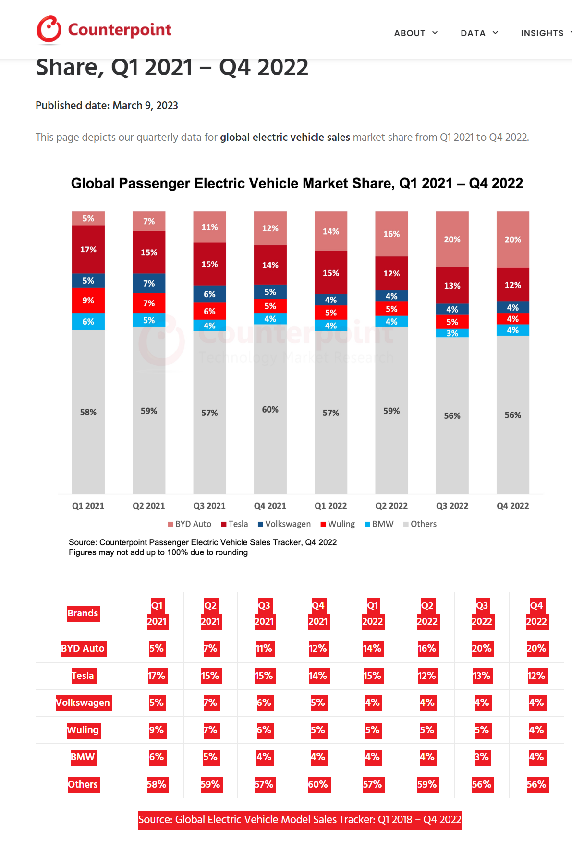
Infiniti | 149,280 | 0 | 0.00% | 0.00% | 0.86% |  |  | 来源：CleanTechnica
Mitsubishi | 118,074 | 4,166 | 3.53% | 1.13% | 0.68% |  |  | 来源：国际市场研究公司IDC发布的2020年、2019全球新能源汽车市场报告。
Lincoln | 103,587 | 0 | 0.00% | 0.00% | 0.59%
Volvo | 98,786 | 4,091 | 4.14% | 1.11% | 0.57%
Land Rover | 92,143 | 0 | 0.00% | 0.00% | 0.53% |  |  | Brands | Q1 2021 | Q2 2021 | Q3 2021 | Q4 2021 | Q1 2022 | Q2 2022 | Q3 2022 | Q4 2022
Porsche | 59,116 | 3,058 | 5.17% | 0.83% | 0.34% |  |  | BYD Auto | 5% | 7% | 11% | 12% | 14% | 16% | 20% | 20%
Mini | 43,684 | 1,564 | 3.58% | 0.43% | 0.25% |  |  | Tesla | 17% | 15% | 15% | 14% | 15% | 12% | 13% | 12%
Jaguar | 30,254 | 393 | 1.30% | 0.11% | 0.17% |  |  | Volkswagen | 5% | 7% | 6% | 5% | 4% | 4% | 4% | 4%
Alfa Romeo | 23,800 | 0 | 0.00% | 0.00% | 0.14% |  |  | Wuling | 9% | 7% | 6% | 5% | 5% | 5% | 5% | 4%
Fiat | 15,521 | 2250 | 14.50% | 0.61% | 0.09% |  |  | BMW | 6% | 5% | 4% | 4% | 4% | 4% | 3% | 4%
Genesis | 9,940 | 0 | 0.00% | 0.00% | 0.06% |  |  | Others | 58% | 59% | 57% | 60% | 57% | 59% | 56% | 56%
Smart | 1,276 | 1,219 | 95.53% | 0.33% | 0.01% |  |  | Source: Global Electric Vehicle Model Sales Tracker: Q1 2018 – Q4 2022

 |  |  |  |  |  |  |  | https://www.counterpointresearch.com/global-electric-vehicle-market-share/

表格4
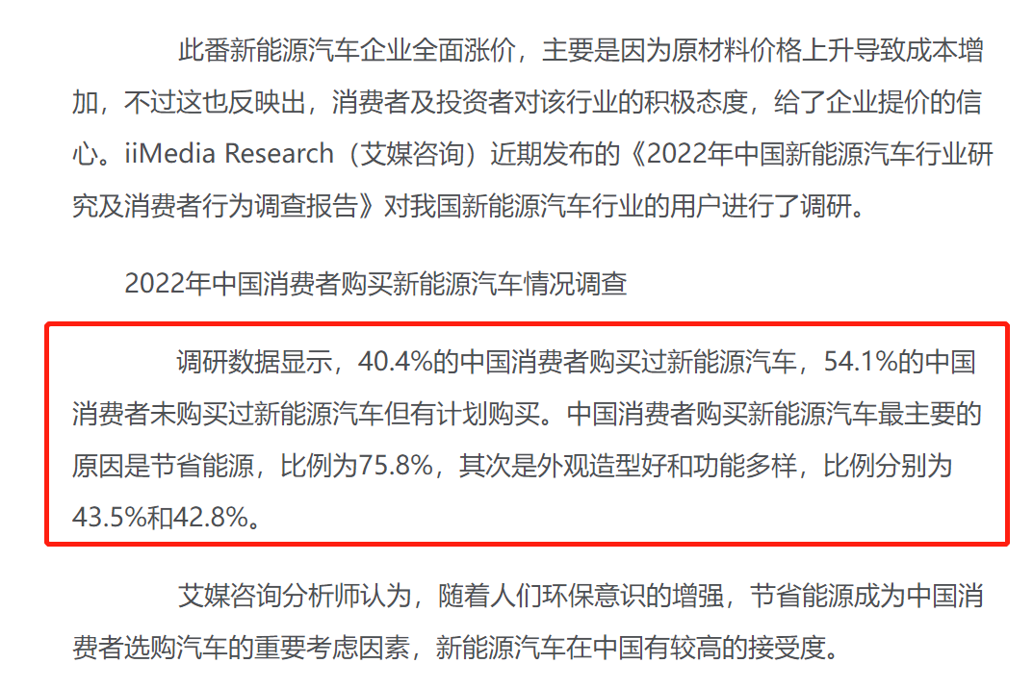

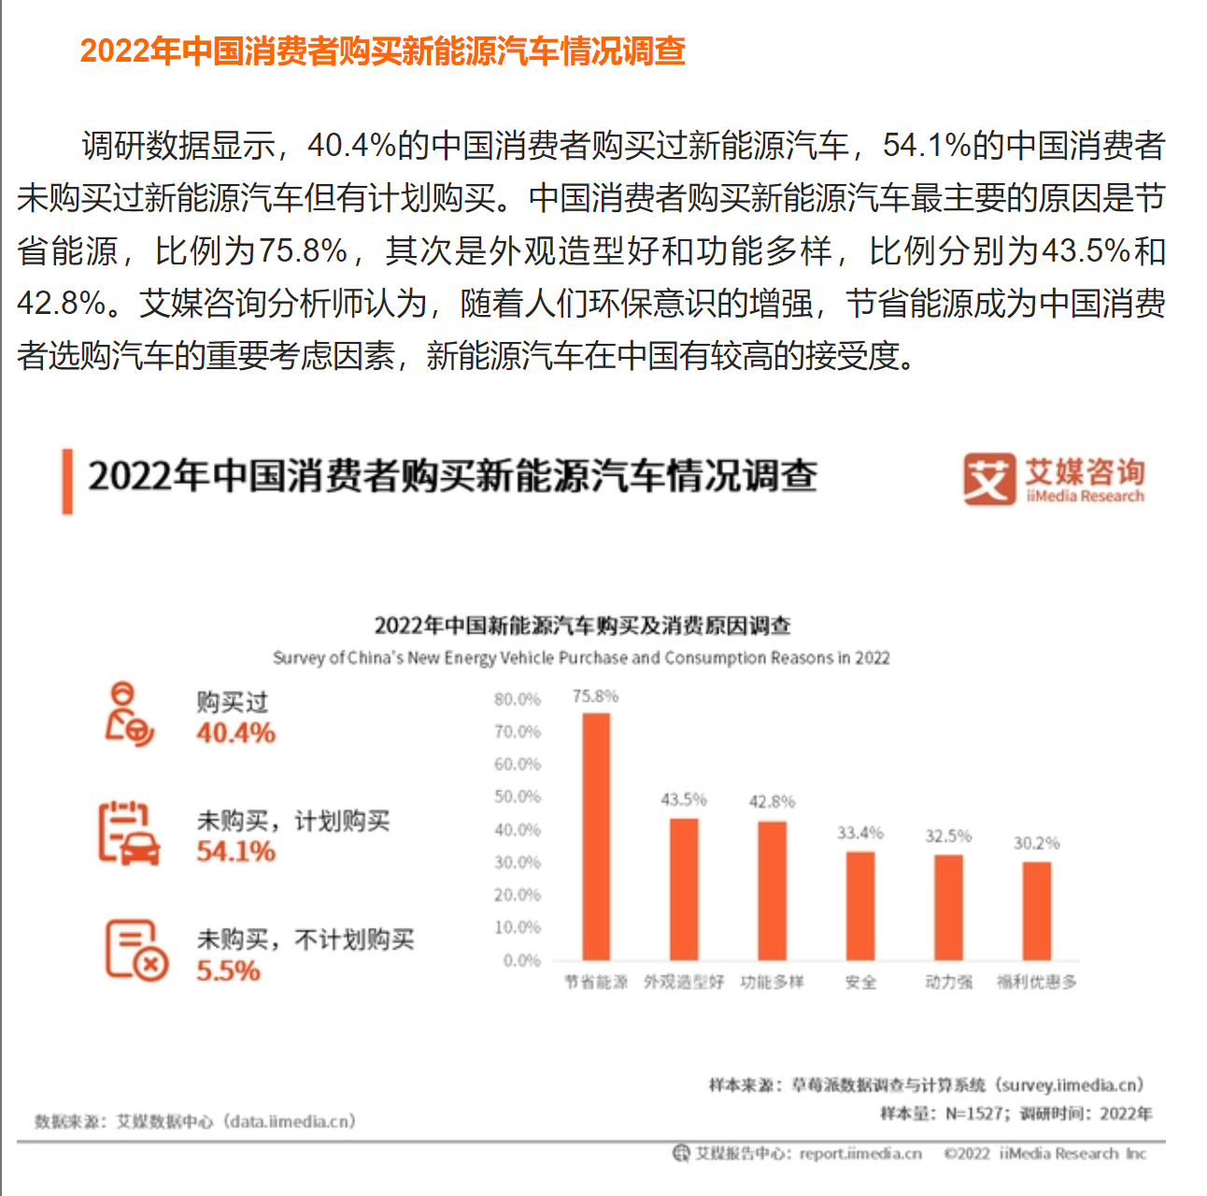

雷达图
雷达图指数 | 中国 | 欧洲 | 美国 | 世界其他地区 | 归一化后数据
每万个家庭拥有的新能源汽车数量（辆/万户） | 0.9520858799 | 2.6725727666 | 0.78731428909 | 0.42533458643
新能源汽车等效石油消耗量 | 2.4435883359 | 1.2799748426 | 1.1137443436 | 0
平均单位领土面积的充电桩数量 | 2.3308731893 | 1.7689410499 | 0.27982088035 | 0.45767240248
每年新能源汽车生产量 | 2.405899941 | 1.5823143346 | 0.73865899604 | 0.11043425038
每年新能源汽车销量 | 2.6255231193 | 1.1858540147 | 0.62250523459 | 0.40342515345

 | 2.75 | 7.3684210526 | 2.3076923077 | 1.336005344
 | 8.96148 | 5.47646 | 4.9786 | 1.642938
 | 0.084 | 0.064 | 0.011 | 0.01733
 | 4.50867 | 3.15981 | 1.77808 | 0.74918
 | 8 | 3.4 | 1.6 | 0.9
欧洲

美国
世界其他地区

